1


REGRESAR

2
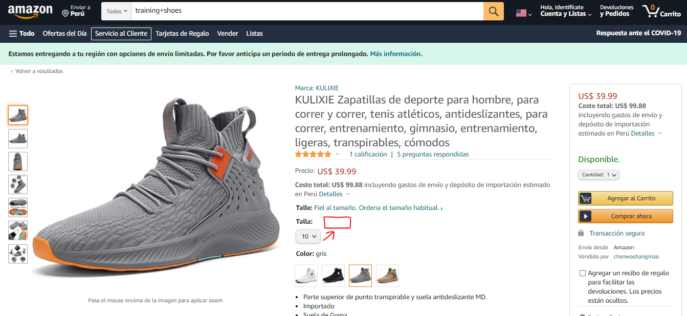

REGRESAR

